参会回执
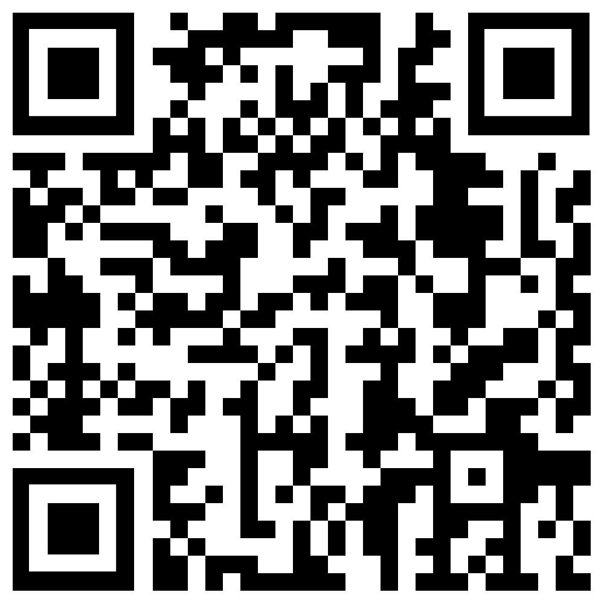
参会人员信息 |  |  |  |  |  | 行程信息 |  |  |  |  | 您会参加哪个专题会场 |  |  |  |  |  |  |  |  | 发票信息
公司名称 | 姓名 | 性别 | 职务/职称 | 电话 | E-mail | 到达日期 | 离开日期 | 选择酒店 | 选择房型 | 是否参加晚宴 | 第十七届全国电冰箱,空调器及压缩机学术年会-空调分会场 | 第十七届全国电冰箱,空调器及压缩机学术年会-冰箱分会场 | 第四届家电产业上下游协同推进会-集成电路分会场 | 第四届家电产业上下游协同推进会-材料分会场 | 信息安全技术专题会场 | 智能技术专题会场 | 噪声技术专题会场 | 健康技术专题会场 | 清洁技术专题会场 | 单位（发票抬头） | 纳税人识别号 | 地址、电话 | 开户行、账号 | 金额 | 发票项目名称 | 备注

注：
1、为节约报到时间，请尽量将资料信息填写完整。
2、报名回执发送方式：填写“批量参会回执”并发送至邮箱1097033676@qq.com。邮件标题：批量报名回执ASTC2021—单位名称
3、报名截止时间：2021年11月6日
4、报名系统相关问题、查询报名结果，及开发票问题，请咨询会务人员：牛京雷，13911129426
5、个人报名请扫描下方二维码填写报名信息并预约酒店。如已扫码报名，不需要重复提交报名回执。

